1 - Instruktionen
 |  |  | www.densbueren.ch
Wie ist das Beurteilunsformular zu verstehen…

Dieses Beurteilungsformular und die daraus resultierende gewichtete Auswertung soll eine weitere Hilfestellung für Ihre Entscheidungsfindung sein.
Als Grundlage für Ihre Beurteilung stehen Ihnen die Resultate aus den "Ergebnissen der Fusionsanalyse" zur Verfügung.
Detaillierte Zwischenberichte, Anaysen, Auswertungen, Erklärvideos etc. sind online verfügbar |  | www.zukunftsraumaarau.ch

1 | Aufbau
 | Das Beurteilungsformular ist der Einfachheit wegen analog der Themenstruktur der "Ergebnisse des Zukunftraums" aufgebaut (Themen 1-5)
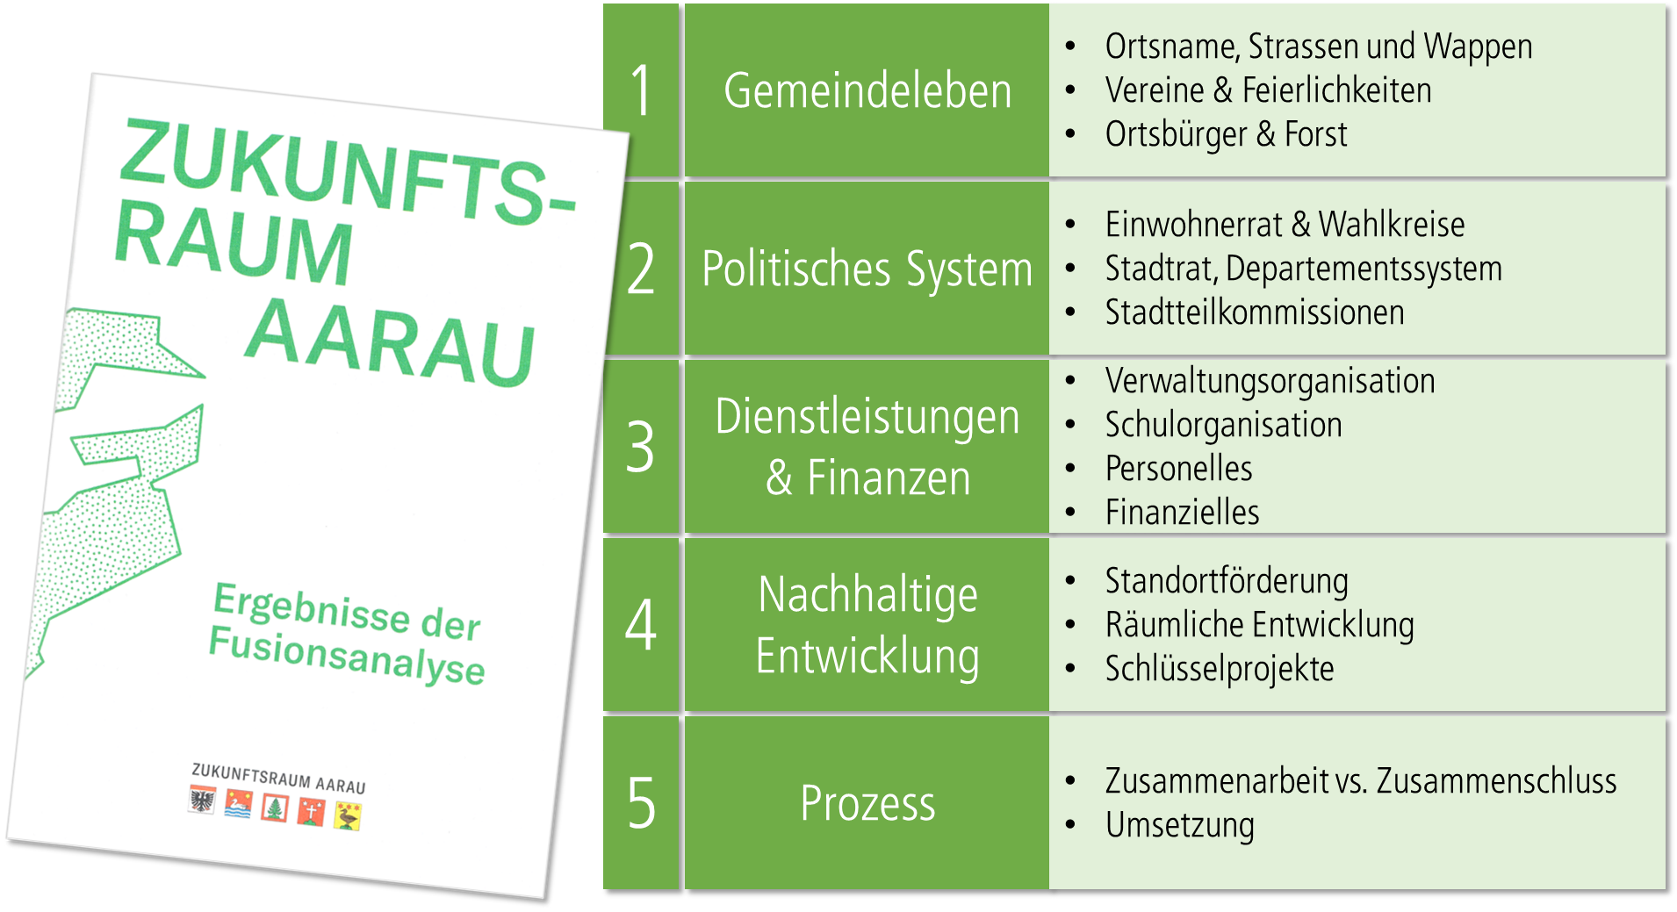

2 | Beurteilung und Bewertung
 | Pro Thema sind zu beurteilende Fragen aufgeführt ob sich eine allfällige Fusion positiv oder negativ für Densbüren auswirkt.
 | Die Bewertung kann in den gelb markierten Feldern in ganzen Zahlen vorgenommen werden (-2 bis +2).
 | Begründen Sie mit Stichworten Ihre Bewertung in dem gelb markierten Feld.

3 | Auswertung
 | Jede Frage und jedes Thema ist mit einem %-Wert gewichtet und stellt damit die Relevanz für Densbüren dar.
 | Mit der Erstellung der Bewertung (Punkt 2), kann eine persönliche Beurteilung rechnerisch hergestellt werden.
 | In der Zusammenfassung wird dann die gewichtete Beurteilung dargestellt
 | - aus allen mit < 0 bewerteten Themen und Einzelfragen lassen sich Argumente gegen die Fusion herleiten
 | - aus allen mit > 0 bewerteten Themen und Einzelfragen lassen sich Argumente für die Fusion herleiten

Gemeinde Denbsüren

3 - Gesamtauswertung
Zusammenfassung und gewichteter Beitrag zur Gesamtwertung
von | Vorname/Name

Themenbereich |  |  | Gewichtung in % | Ihre Bewertung basierend Detailfragen | Bewertung gewichtet nach Thema
1 | Gemeindeleben (Identität) | - Ortsname, Strassen und Wappen - Vereine & Feierlichkeiten - Ortsbürger & Forst | 20% | 0.00 | 0.00
2 | Politisches System | - Einwohnerrat & Wahlkreise - Stadtrat, Departementssystem - Stadtteilkommissionen | 20% | 0.00 | 0.00
3 | Dienstleistungen & Finanzen | - Verwaltungsorganisation - Schulorganisation - Personelles - Finanzielles | 30% | 0.00 | 0.00
4 | Nachhaltige Entwicklung | - Standortförderung - Räumliche Entwicklung - Schlüsselprojekte | 20% | 0.00 | 0.00
5 | Prozess | - Zusammenarbeit vs. Zusammenschluss - Umsetzung | 10% | 0.00 | 0.00
 |  |  | 100% |  | 0.00
Bewertung gewichtet nach Thema

Ihre Beurteilung
Auf Grund Ihrer Bewertung der Detailfragen resultiert eine gewichtete Gesamtbewertung von |  |  | 0.00 | = Fusion hat keine erkennbaren Auswirkungen.

Ihre Begründungen pro Themenbereich
1 | Gemeindeleben (Identität) | - - - - -
2 | Politisches System | - - - - -
3 | Dienstleistungen & Finanzen | - - - - - - - -
4 | Nachhaltige Entwicklung | - - - - -
5 | Prozess | - - - - -

Dateiname & Speicherort
F:\[Densbüren ZuKu Bewertungsmatrix final.xlsx]2 - Beurteilung & Bewertung
2020-08-18

